상품제안서
프롬네이쳐 친환경 커피가루 댄디머그 600ml | 상품코드: S42336

 |  |  |  |  |  |  | 02-713-8555 | www.synergygift.co.kr
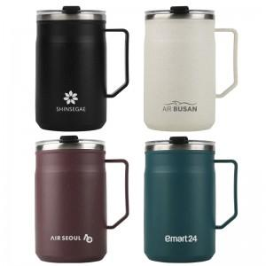

【상세/제작정보】

【인쇄/포장옵션】 | 레이저 / 포장지포장

【공급단가】 | 수량 | 30~ | 100~ | 300~ | 1,000~ | 3,000~
*VAT별도 | 아이보리 | 6,500원 | 6,150원 | 5,900원 | 5,650원 | 5,550원
 | 민트 | 6,500원 | 6,150원 | 5,900원 | 5,650원 | 5,550원
 | 다크그린 | 6,500원 | 6,150원 | 5,900원 | 5,650원 | 5,550원
 | 다크바이올렛 | 6,500원 | 6,150원 | 5,900원 | 5,650원 | 5,550원

【상품 URL】 | https://www.synergygift.co.kr:443/src/goods_detail.php?gdno=42336

